P1

 |  |  |  | Cronograma General del Proyecto |  |  |  |  |  |  |  |  |  |  |  |  |  | Código: CLIENTE-PC-X-140
 |  |  |  |  |  |  |  |  |  |  |  |  |  |  |  |  |  | OC: N/A.
 |  |  |  |  |  |  |  |  |  |  |  |  |  |  |  |  |  | Rev: 0
 |  |  |  |  |  |  |  |  |  |  |  |  |  |  |  |  |  | Pág: 1 de 1

Fecha: |  |  | 2025-05-05
Cliente: |  |  | Acería: La Paz
Contacto: |  |  | Dirección de mantenimiento.
 |  |  |  |  |  |  |  |  |  |  |  |  |  |  |  |  |  |  |  |  | RELEVANTE - CON IMPACTO | 10
 |  |  |  |  |  |  |  |  |  |  |  |  |  |  |  |  |  |  |  |  | ESTRATEGICO - NECESARIO | 8
Datos de Proyecto ID MGA: 991610722 BPIN: 308982012 |  |  | Nombre del proyecto: VIGIMAN: Estación de suministro de Gas a Molino Triturador de Zinc. |  |  |  |  |  |  |  |  |  |  |  |  |  |  |  |  |  | IMPORTANTE - REQUERIDO | 5
 |  |  | Descripción breve del proyecto. El proyecto busca desarrollar la ingeniería asociada a la estación de suministro al molino principal de trituración de la materia prima en una acería industrial, entregando al cliente un acceso web a los productos, mediante un Visor Interactivo de Gestión de Ingeniería y Mantenimiento (VIGIMAN) hecho a su medida.

Ejecución de Alcance
Ejecución Presupuestal
 |  |  |  |  |  |  |  |  |  |  |  |  |  |  |  |  |  |  |  | Proyecto 1 |  |  |  | #N/A
Fecha de inicio: |  |  | 2025-05-05 |  |  |  |  |  |  |  |  |  |  |  |  |  |  |  |  | Fecha de inicio | 2025-05-05 | duracion | 78
Fecha de Finalización: |  |  | 2025-07-22 |  |  |  |  |  |  |  |  |  |  |  |  |  |  |  |  | Fecha de fin | 2025-07-22 | 10 cortes: | 7.8
Presupuesto aprobado: |  |  | $ 36,000,000 |  |  |  |  |  |  |  |  |  |  |  |  |  |  |  |  |  |  |  |  | Ppeto
Líder de Ejecución: |  |  | J. Arenas - director@sedima.com.co |  |  |  |  |  |  |  |  |  |  |  |  |  |  |  |  |  |  | Plan | Ejecución | $ 36,000,000
 |  |  |  |  |  |  |  |  |  |  |  |  |  |  |  |  |  |  |  | 0 | 45782 | 0% | 0% | $ -
 | Punto de Control |  | % Avance realizado | % Ejecución $ |  |  |  |  |  |  |  |  |  |  |  |  |  |  |  | 0.1 | 45790 | 4% | 4% | $ -
0 | 2025-05-05 |  | 0% | $ - |  |  |  |  |  |  |  |  |  |  |  |  |  |  |  | 0.2 | 45798 | 13% | 10% | $ -
1 | 2025-05-12 19:12:00 |  | 4% | $ - |  |  |  |  |  |  |  |  |  |  |  |  |  |  |  | 0.3 | 45805 | 25% | 18% | $ -
2 | 2025-05-20 14:24:00 |  | 10% | $ - |  |  |  |  |  |  |  |  |  |  |  |  |  |  |  | 0.4 | 45813 | 40% | 28% | $ -
3 | 2025-05-28 09:36:00 |  | 18% | $ - |  |  |  |  |  |  |  |  |  |  |  |  |  |  |  | 0.5 | 45821 | 55% | 40% | $ -
4 | 2025-06-05 04:48:00 |  | 28% | $ - |  |  |  |  |  |  |  |  |  |  |  |  |  |  |  | 0.6 | 45829 | 69% | 55% | $ 18,000,000
5 | 2025-06-13 |  | 40% | $ - |  |  |  |  |  |  |  |  |  |  |  |  |  |  |  | 0.7 | 45837 | 81% | 75% | $ -
6 | 2025-06-20 19:12:00 |  | 55% | $ 18,000,000 |  |  |  |  |  |  |  |  |  |  |  |  |  |  |  | 0.8 | 45844 | 90% | 93% | $ -
7 | 2025-06-28 14:24:00 |  | 75% | $ - |  |  |  |  |  |  |  |  |  |  |  |  |  |  |  | 0.9 | 45852 | 96% | 99% | $ -
8 | 2025-07-06 09:36:00 |  | 93% | $ - |  |  |  |  |  |  |  |  |  |  |  |  |  |  |  | 1 | 45860 | 100% | 100% | $ 18,000,000
9 | 2025-07-14 04:48:00 |  | 99% | $ -
10 | 2025-07-22 |  | 100% | $ 18,000,000

 | ESTADO ACTUAL |  | 100% | 100% | Resta por Ejecutar: |  | 0% del alcance del proyecto y 0% del Presupuesto, con saldo = $ 0 Millones.

AÑO | OBJETIVO / INDICADOR DE ÉXITO |  |  |  | META |  | ENERO | FEBRERO | MARZO | ABRIL | MAYO | JUNIO | JULIO | AGOSTO | SEPTIEMBRE | OCTUBRE | NOVIEMBRE | DICIEMBRE | %CUMPLIMIENTO
2025 | 1 | Levantamiento de la información en campo. Diagramación de los bosquejos conceptuales del proyecto. |  |  | $ 3,000,000 | P/peto |  |  |  |  | 100% |  |  |  |  |  |  |  | 100%
 | 2 | Modelamiento integral de la maqueta de solución y eleboración de la ingeniería de la solución |  |  | $ 15,000,000 | P/peto |  |  |  |  | 25% | 75% | 100% |  |  |  |  |  | 100%
 | 3 | Integración de la ingeneiría a la plataforma web mediante columnas de ITE y EDDI. |  |  | $ 12,000,000 | P/peto |  |  |  |  |  | 30% | 100% |  |  |  |  |  | 100%
$ 36,000,000 | 4 | Desarrollo e integración de los resultados de gestión y ejecucion del mantenimiento en base de datos inherente e interactiva en la plataforma |  |  | $ 6,000,000 | P/peto |  |  |  |  |  |  | 100% |  |  |  |  |  | 100%
 | 5 | Entrega a satisfacción del cliente. |  |  | 100 | % |  |  |  |  |  |  | 100% |  |  |  |  |  | 100%
 | 1

Notas de seguimiento:

Nota 1. | 2025-05-12 19:12:00 |  | 09/05/2025: Se realiza visita de reconocimiento al sitio para determinar espacios viables y recomendaciones a tener en cuenta por parte del equipo evaluador.

 |  |  | 12/05/2025: Se desarrolla reunión con el cliente para retoalimentar los bosquejos de solución aplicables a su necesidad.

Nota 2. | 2025-05-20 14:24:00
 |  |  | 19/05/2025: Se preparan los primeros documentos del planteamiento conceptual y la base de la maqueta integral del proyecto.

Nota 3. | 2025-05-28 09:36:00
 |  |  | 28/05/2025: Se desarrollan los documentos de la ingeniería básica aplicable y se continua avanzando con la maqueta integral del proyecto.

Nota 4. | 2025-06-05 04:48:00
 |  |  | 05/06/2025: Se plantea en la web los enlaces de la Estructura Documental De Ingeniería (EDDI) y se reserva el espacio de Información Técnica Especifica (ITE) de los componentes

Nota 5. | 2025-06-13
 |  |  | 12/06/2025: Se integran los primeros documentos al panel de revisión web por parte del cliente para seguimiento a loa avances de ingeniería.

Nota 6. | 2025-06-20 19:12:00
 |  |  | 20/06/2025: Se presenta la primera versión del RDM paraintegrar los Reportes De Mantenimiento al proyecto.

Nota 7. | 2025-06-28 14:24:00
 |  |  | 28/06/2025: Se realiza la presentación de avances al cliente para retroalimentar y explicar funcionalidades de la herramienta y los avances en el desarrollo de la ingeniería.

Nota 8. | 2025-07-06 09:36:00
 |  |  | 04/07/2025: Se realiza el plan de seguimiento a las mejoras y recomendaciones solicitadas por el cliente para alinear el contenido a sus practicas de gestión del mantenimiento.

Nota 9. | 2025-07-14 04:48:00
 |  |  | 14/07/2025: Se ajustan los detalles menores, con parte positivo de cumplimiento y se programa la entrega oficial al cliente para su uso en productivo.

Nota 10. | 2025-07-22
 |  |  | Se entrega el proyecto al cliente, con cumplimiento total de expectativas y reconocimiento al valor utilitario de la herramienta desarrollada.

Evidencias Destacables:

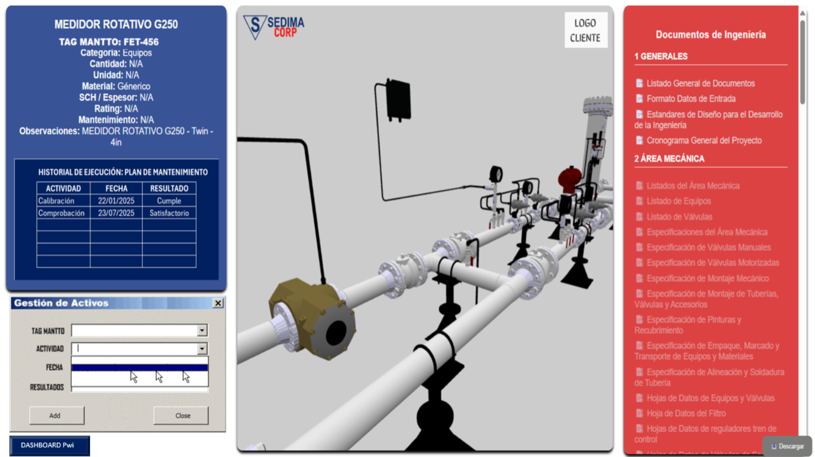 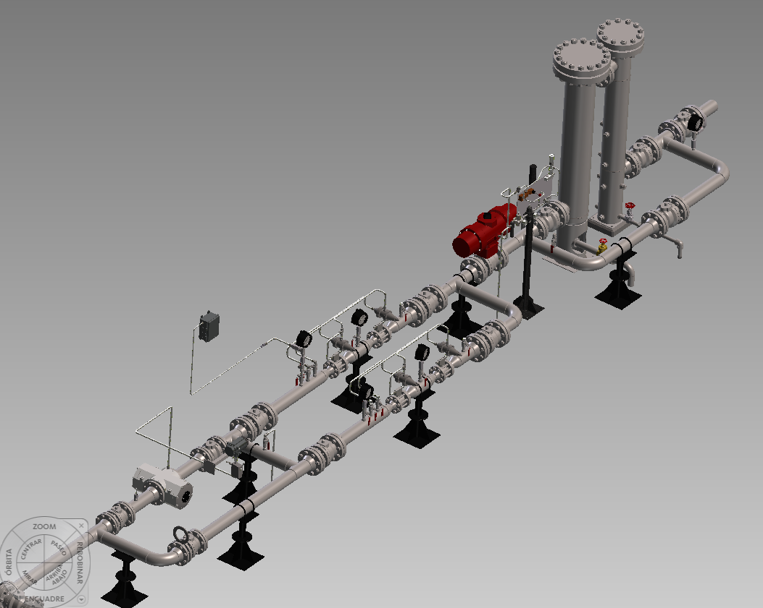 Versión 1.0:

